상품제안서
머레이 LED 파스텔 동그리 손난로 보조배터리 | 상품코드: S44098

 |  |  |  |  |  |  | 02-713-8555 | www.synergygift.co.kr
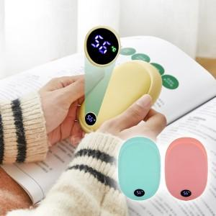

【상세/제작정보】

【인쇄/포장옵션】 | 패드인쇄1도 / 포장지포장

【공급단가】 | 수량 | 20~ | 100~ | 300~ | 500~ | 1,000~
*VAT별도 | 단가 | 23,500원 | 21,450원 | 20,500원 | 20,100원 | 19,700원

【상품 URL】 | https://www.synergygift.co.kr:443/src/goods_detail.php?gdno=44098

